ILINK
ILINK
Picture | Series | CODE | PATTERN | Size | LL&SR |  | Qty/40HQ | EAN | ЗАКАЗ | 40"
 | HP | 3EIL044G | L-GRIP16 | 145/70R12 | 69T | BSW | 2500 | 6938628202114 | 0 | 0
 | HP | 3EIL049L | L-GRIP16 | 155/65R13 | 73T | BSW | 2270 | 6938628202121 |  | 0
 | HP | 3EIL005L | L-GRIP16 | 155/70R13 | 75T | BSW | 2300 | 6938628202138 |  | 0
 | HP | 3EIL028G | L-GRIP16 | 155/80R13 | 79T | BSW | 2120 | 6938628202145 |  | 0
 | HP | 3EIL029L | L-GRIP16 | 165/65R13 | 77T | BSW | 2100 | 6938628202152 |  | 0
 | HP | 3EIL294F | L-GRIP16 | 165/70R13 | 79H | BSW | 2070 | 6938628209212 |  | 0
 | HP | 3EIL030G | L-GRIP16 | 165/80R13 | 83T | BSW | 1950 | 6938628202176 |  | 0
 | HP | 3EIL186G | L-GRIP16 | 175/60R13 | 77T | BSW | 2060 | 6938628202183 |  | 0
 | HP | 3EIL601L | L-GRIP16 | 175/70R13 | 82T | BSW | 1930 | 6938628202190 |  | 0
 | HP | 3EIL345G | L-GRIP16 | 175/75R13 | 84T | BSW | 1830 | 6938628286367 |  | 0
 | HP | 3EIL045G | L-GRIP16 | 185/70R13 | 86T | BSW | 1690 | 6938628202206 |  | 0
 | HP | 3EIL252G | L-GRIP16 | 155/65R14 | 75T | BSW | 2250 | 6938628208925 |  | 0
 | HP | 3EIL253G | L-GRIP16 | 165/60R14 | 75H | BSW | 2050 | 6938628208444 |  | 0
 | HP | 3EIL275G | L-GRIP16 | 165/65R14 | 79H | BSW | 1950 | 6938628207980 |  | 0
 | HP | 3EIL226G | L-GRIP16 | 165/70R14 | 81T | BSW | 1950 | 6938628207591 |  | 0
 | HP | 3EIL330F | L-GRIP16 | 175/60R14 | 79H | BSW | 1900 | 6938628230230 |  | 0
 | HP | 3EIL031G | L-GRIP16 | 175/65R14 | 82T | BSW | 1850 | 6938628202237 |  | 0
 | HP | 3EIL477F | L-GRIP16 | 175/65R14 | 86TXL | BSW | 1850 | 6938628274067 |  | 0
 | HP | 3EIL032G | L-GRIP16 | 175/70R14 | 84T | BSW | 1760 | 6938628202244 |  | 0
 | HP | 3EIL292F | L-GRIP16 | 175/70R14 | 88TXL | BSW | 1750 | 6938628209199 |  | 0
 | HP | 3EIL346G | L-GRIP16 | 175/75R14 | 86T | BSW | 1820 | 6938628233200 |  | 0
 | HP | 3EIL004G | L-GRIP16 | 185/60R14 | 82H | BSW | 1600 | 6938628202251 |  | 0
 | HP | 3EIL003L | L-GRIP16 | 185/65R14 | 86T | BSW | 1680 | 6938628202268 |  | 0
 | HP | 3EIL033L | L-GRIP16 | 185/70R14 | 88T | BSW | 1610 | 6938628202275 |  | 0
 | HP | 3EIL046G | L-GRIP16 | 195/60R14 | 86T | BSW | 1380 | 6938628202282 |  | 0
 | HP | 3EIL034L | L-GRIP16 | 195/70R14 | 91T | BSW | 1368 | 6938628202299 |  | 0
 | HP | 3EIL187G | L-GRIP16 | 205/60R14 | 88T | BSW | 1300 | 6938628202305 |  | 0
 | HP | 3EIL035G | L-GRIP16 | 205/70R15 | 96T | BSW | 1170 | 6938628202329 |  | 0
 | HP | 3EIL237G | L-GRIP16 | 205/70R15 | 100HXL | BSW | 1170 | 6938628202336 |  | 0
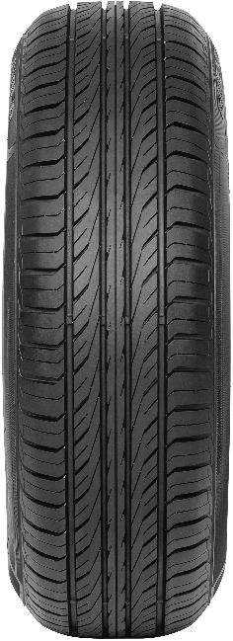 | HP | 3EIL610F | L-GRIP66 | 145/70R12 | 69T | BSW | 2600 | 6938628299411 |  | 0
 | HP | 3EIL617F | L-GRIP66 | 145/80R12 | 74T | BSW | 2830 | 6938628299480 |  | 0
 | HP | 3EIL559F | L-GRIP66 | 155/70R12 | 73T | BSW | 2380 | 6938628292672 |  | 0
 | HP | 3EIL560F | L-GRIP66 | 165/70R12 | 77T | BSW | 2150 | 6938628292689 |  | 0
 | HP | 3EIL561F | L-GRIP66 | 175/70R12 | 80T | BSW | 2110 | 6938628292696 |  | 0
 | HP | 3EIL378F | L-GRIP66 | 145/70R13 | 71T | BSW | 2850 | 6938628256810 |  | 0
 | HP | 3EIL380F | L-GRIP66 | 145/80R13 | 75T | BSW | 2810 | 6938628256803 |  | 0
 | HP | 3EIL347F | L-GRIP66 | 155/65R13 | 73T | BSW | 2270 | 6938628253277 |  | 0
 | HP | 3EIL348F | L-GRIP66 | 155/70R13 | 75T | BSW | 2300 | 6938628253284 |  | 0
 | HP | 3EIL349F | L-GRIP66 | 155/80R13 | 79T | BSW | 2120 | 6938628253291 |  | 0
 | HP | 3EIL350G | L-GRIP66 | 165/65R13 | 77T | BSW | 2100 | 6938628253307 |  | 0
 | HP | 3EIL351F | L-GRIP66 | 165/80R13 | 83T | BSW | 1960 | 6938628253314 |  | 0
 | HP | 3EIL352F | L-GRIP66 | 165/70R13 | 79T | BSW | 2070 | 6938628253321 |  | 0
 | HP | 3EIL353F | L-GRIP66 | 175/60R13 | 77T | BSW | 2260 | 6938628253338 |  | 0
 | HP | 3EIL354F | L-GRIP66 | 175/65R13 | 80T | BSW | 1930 | 6938628253345 |  | 0
 | HP | 3EIL355F | L-GRIP66 | 175/70R13 | 82T | BSW | 1930 | 6938628253352 |  | 0
 | HP | 3EIL562F | L-GRIP66 | 185/60R13 | 80H | BSW | 1800 | 6938628292702 |  | 0
 | HP | 3EIL356G | L-GRIP66 | 185/70R13 | 86T | BSW | 1690 | 6938628253369 |  | 0
 | HP | 3EIL611F | L-GRIP66 | 155/60R14 | 72H | BSW | 2250 | 6938628299428 |  | 0
 | HP | 3EIL357F | L-GRIP66 | 155/65R14 | 75T | BSW | 2250 | 6938628253376 |  | 0
 | HP | 3EIL379F | L-GRIP66 | 155/70R14 | 77T | BSW | 2250 | 6938628256797 |  | 0
 | HP | 3EIL612F | L-GRIP66 | 165/55R14 | 72V | BSW | 2100 | 6938628299435 |  | 0
 | HP | 3EIL358F | L-GRIP66 | 165/60R14 | 75H | BSW | 2050 | 6938628253383 |  | 0
 | HP | 3EIL359G | L-GRIP66 | 165/65R14 | 79T | BSW | 1950 | 6938628253390 |  | 0
 | HP | 3EIL360F | L-GRIP66 | 165/70R14 | 81T | BSW | 1960 | 6938628253406 |  | 0
 | HP | 2EIL142F | L-GRIP66 | 175/65R14 | 82H | BSW | 1850 | 6938628256650 |  | 0
 | HP | 2EIL496F | L-GRIP66 | 175/65R14 | 86TXL | BSW | 1850 | 6938628274081 |  | 0
 | HP | 3EIL361F | L-GRIP66 | 175/70R14 | 84T | BSW | 1750 | 6938628253413 |  | 0
 | HP | 2EIL143G | L-GRIP66 | 185/60R14 | 82H | BSW | 1670 | 6938628231985 |  | 0
 | HP | 2EIL029L | L-GRIP66 | 185/65R14 | 86H | BSW | 1680 | 6938628231350 |  | 0
 | HP | 2EIL044G | L-GRIP66 | 185/70R14 | 88H | BSW | 1610 | 6938628232012 |  | 0
 | HP | 2EIL121G | L-GRIP66 | 195/65R14 | 89H | BSW | 1360 | 6938628235808 |  | 0
 | HP | 2EIL132G | L-GRIP66 | 205/70R14 | 95H | BSW | 1250 | 6938628236218 |  | 0
 | HP | 2EIL057G | L-GRIP66 | 215/70R14 | 96H | BSW | 1130 | 6938628234597 |  | 0
 | HP | 2EIL326F | L-GRIP66 | 145/65R15 | 72T | BSW | 2350 | 6938628281126 |  | 0
 | HP | 3EIL613F | L-GRIP66 | 165/50R15 | 73V | BSW | 2050 | 6938628299442 |  | 0
 | HP | 3EIL614F | L-GRIP66 | 165/55R15 | 75V | BSW | 2050 | 6938628299459 |  | 0
 | HP | 2EIL325F | L-GRIP66 | 165/60R15 | 81HXL | BSW | 1910 | 6938628281133 |  | 0
 | HP | 2EIL327F | L-GRIP66 | 165/65R15 | 81T | BSW | 1960 | 6938628286022 |  | 0
 | HP | 3EIL615F | L-GRIP66 | 175/50R15 | 75H | BSW | 1900 | 6938628299466 |  | 0
 | HP | 2EIL324F | L-GRIP66 | 175/55R15 | 77V | BSW | 1810 | 6938628282987 |  | 0
 | HP | 2EIL322F | L-GRIP66 | 175/60R15 | 81H | BSW | 1780 | 6938628286039 |  | 0
 | HP | 2EIL128G | L-GRIP66 | 175/65R15 | 84H | BSW | 1730 | 6938628236201 |  | 0
 | HP | 2EIL033G | L-GRIP66 | 185/55R15 | 82V | BSW | 1600 | 6938628233026 |  | 0
 | HP | 2EIL050G | L-GRIP66 | 185/60R15 | 88HXL | BSW | 1530 | 6938628233033 |  | 0
 | HP | 2EIL006G | L-GRIP66 | 185/65R15 | 88H | BSW | 1530 | 6938628232098 |  | 0
 | HP | 2EIL010G | L-GRIP66 | 195/50R15 | 82V | BSW | 1480 | 6938628233071 |  | 0
 | HP | 2EIL016G | L-GRIP66 | 195/55R15 | 85V | BSW | 1370 | 6938628232005 |  | 0
 | HP | 2EIL046L | L-GRIP66 | 195/60R15 | 88H | BSW | 1360 | 6938628231992 |  | 0
 | HP | 2EIL047G | L-GRIP66 | 195/60R15 | 88V | BSW | 1360 | 6938628253246 |  | 0
 | HP | 2EIL048G | L-GRIP66 | 195/65R15 | 91H | BSW | 1300 | 6938628232104 |  | 0
 | HP | 2EIL049G | L-GRIP66 | 195/65R15 | 91V | BSW | 1350 | 6938628232036 |  | 0
 | HP | 2EIL535F | L-GRIP66 | 205/50R15 | 86V | BSW | 1200 | 6938628299497 |  | 0
 | HP | 2EIL536F | L-GRIP66 | 205/55R15 | 88V | BSW | 1190 | 6938628299503 |  | 0
 | HP | 2EIL125G | L-GRIP66 | 205/60R15 | 91V | BSW | 1340 | 6938628233118 |  | 0
 | HP | 2EIL039G | L-GRIP66 | 205/65R15 | 94H | BSW | 1210 | 6938628232555 |  | 0
 | HP | 2EIL038G | L-GRIP66 | 205/65R15 | 94V | BSW | 1210 | 6938628253253 |  | 0
 | HP | 2EIL055G | L-GRIP66 | 205/70R15 | 96H | BSW | 1170 | 6938628234573 |  | 0
 | HP | 3EIL616N | L-GRIP66 | 205/75R15 | 97T | BSW | 1200 | 6938628299473 |  | 0
 | HP | 2EIL138G | L-GRIP66 | 215/60R15 | 94H | BSW | 1190 | 6938628241168 |  | 0
 | HP | 2EIL127G | L-GRIP66 | 225/60R15 | 96V | BSW | 1010 | 6938628232586 |  | 0
 | HP | 3EIL564F | L-GRIP66 | 225/70R15 | 100H | BSW | 1000 | 6938628292726 |  | 0
 | HP | 2EIL323F | L-GRIP66 | 185/55R16 | 83V | BSW | 1400 | 6938628286046 |  | 0
 | HP | 2EIL543F | L-GRIP66 | 185/60R16 | 86H | BSW | 1420 | 6938628299510 |  | 0
 | HP | 2EIL317F | L-GRIP66 | 195/50R16 | 84V | BSW | 1350 | 6938628281164 |  | 0
 | HP | 2EIL137L | L-GRIP66 | 195/55R16 | 87V | BSW | 1290 | 6938628232029 |  | 0
 | HP | 2EIL144G | L-GRIP66 | 195/60R16 | 89H | BSW | 1300 | 6938628237536 |  | 0
 | HP | 2EIL001G | L-GRIP66 | 205/55R16 | 91V | BSW | 1220 | 6938628232074 |  | 0
...
ILINK
Picture | Series | CODE | PATTERN | Size | LL&SR
 | HP | 2EIL119G | L-GRIP66 | 225/55R16 | 95V | BSW
 | HP | 2EIL032G | L-GRIP66 | 225/60R16 | 98V | BSW
 | HP | 2EIL328F | L-GRIP66 | 225/65R16 | 100T | BSW
 | HP | 2EIL135G | L-GRIP66 | 235/60R16 | 100H | BSW
 | HP | 2EIL329F | L-GRIP66 | 235/65R16 | 103T | BSW
 | HP | 2EIL140G | L-GRIP66 | 215/55R17 | 94V | BSW
 | HP | 2EIL126G | L-GRIP66 | 225/55R17 | 101HXL | BSW
 | HP | 2EIL145G | L-GRIP66 | 225/60R17 | 99H | BSW
 | HP | 2EIL146G | L-GRIP66 | 225/65R17 | 102H | BSW
 | HP | 2EIL330F | L-GRIP66 | 235/65R17 | 104H | BSW
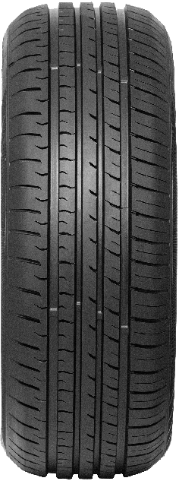 | HP | 5EIL004F | L-GRIP55 | 145/70R12 | 69T
 | HP | 5EIL005F | L-GRIP55 | 145/80R12 | 74T
 | HP | 5EIL006F | L-GRIP55 | 155/70R12 | 73T
 | HP | 5EIL007F | L-GRIP55 | 165/70R12 | 77T
 | HP | 5EIL008F | L-GRIP55 | 175/70R12 | 80T
 | HP | 5EIL009F | L-GRIP55 | 145/80R13 | 75T
 | HP | 3EIL482G | L-GRIP55 | 155/65R13 | 73T | BSW
 | HP | 3EIL485G | L-GRIP55 | 155/70R13 | 75T | BSW
 | HP | 3EIL486G | L-GRIP55 | 155/80R13 | 79T | BSW
 | HP | 3EIL489G | L-GRIP55 | 165/65R13 | 77T | BSW
 | HP | 5EIL010F | L-GRIP55 | 165/70R13 | 79T
...
ILINK
Picture | Series | CODE | PATTERN | Size | LL&SR
 | HP | 2EIL505G | L-GRIP55 | 225/55ZR16 | 99WXL | BSW
 | HP | 2EIL520G | L-GRIP55 | 225/60R16 | 102VXL | BSW
 | HP | 6EIL670F | L-GRIP55 | 225/65R16 | 100T
 | HP | 6EIL671F | L-GRIP55 | 235/60R16 | 100H
 | HP | 6EIL672F | L-GRIP55 | 235/65R16 | 103T
 | HP | 6EIL673F | L-GRIP55 | 215/60R17 | 96T
 | HP | 6EIL674F | L-GRIP55 | 215/65R17 | 99T
 | HP | 6EIL675F | L-GRIP55 | 225/60R17 | 99H
 | HP | 6EIL676F | L-GRIP55 | 225/65R17 | 102H
 | HP | 6EIL677F | L-GRIP55 | 235/65R17 | 104H
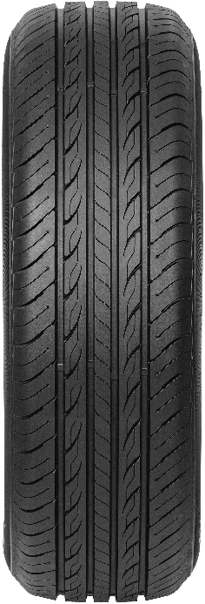 | HP | 3EIL052L | L-COMFORT68 | 175/65R14 | 82H | BSW
 | HP | 3EIL257G | L-COMFORT68 | 185/55R14 | 80H | BSW
 | HP | 3EIL170G | L-COMFORT68 | 185/60R14 | 82H | BSW
 | HP | 3EIL007G | L-COMFORT68 | 185/65R14 | 86H | BSW
 | HP | 3EIL256G | L-COMFORT68 | 175/60R15 | 81H | BSW
 | HP | 3EIL246G | L-COMFORT68 | 175/65R15 | 84H | BSW
 | HP | 3EIL108G | L-COMFORT68 | 185/55R15 | 82V | BSW
 | HP | 3EIL106G | L-COMFORT68 | 185/60R15 | 84H | BSW
 | HP | 3EIL281F | L-COMFORT68 | 185/60R15 | 88HXL | BSW
 | HP | 3EIL636L | L-COMFORT68 | 185/65R15 | 88H | BSW
 | HP | 3EIL231G | L-COMFORT68 | 195/50R15 | 82V | BSW
...
ILINK
Picture | Series | CODE | PATTERN | Size | LL&SR
 | UHP | 3EIL185G | L-ZEAL56 | 255/50R19 | 103V | BSW
 | UHP | 2EIL686F | L-ZEAL56 | 255/55R19 | 111VXL | BSW
 | UHP | 2EIL157G | L-ZEAL56 | 265/30ZR19 | 93WXL | BSW
 | UHP | 2EIL831F | L-ZEAL56 | 265/50R19 | 110VXL | BSW
 | UHP | 2EIL158G | L-ZEAL56 | 275/30ZR19 | 96WXL | BSW
 | UHP | 6EIL002F | L-ZEAL56 | 275/35ZR19 | 100YXL | BSW
 | UHP | 6EIL003F | L-ZEAL56 | 275/40ZR19 | 105WXL | BSW
 | UHP | 2EIL832F | L-ZEAL56 | 275/45R19 | 108VXL | BSW
 | UHP | 2EIL833F | L-ZEAL56 | 275/55R19 | 111V | BSW
 | UHP | 6EIL004F | L-ZEAL56 | 285/45R19 | 111VXL | BSW
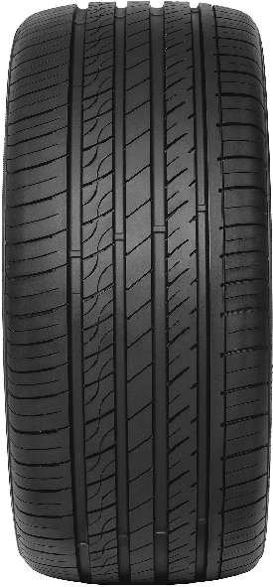
 | UHP | 2EIL851F | L-ZEAL56 | 195/55R20 | 91V | BSW
 | UHP | 2EIL151G | L-ZEAL56 | 225/30ZR20 | 85WXL | BSW
 | UHP | 3EIL238G | L-ZEAL56 | 225/35R20 | 90WXL | BSW
 | UHP | 2EIL834F | L-ZEAL56 | 235/30ZR20 | 88WXL | BSW
 | UHP | 3EIL239G | L-ZEAL56 | 235/35R20 | 92WXL | BSW
 | UHP | 6EIL143F | L-ZEAL56 | 235/50ZR20 | 104W XL | BSW
 | UHP | 2EIL687F | L-ZEAL56 | 235/55ZR20 | 105WXL | BSW
 | UHP | 2EIL689F | L-ZEAL56 | 245/30ZR20 | 95WXL | BSW
 | UHP | 3EIL078G | L-ZEAL56 | 245/35R20 | 95WXL | BSW
 | UHP | 2EIL152G | L-ZEAL56 | 245/40ZR20 | 99WXL | BSW
 | UHP | 2EIL688F | L-ZEAL56 | 245/45ZR20 | 103WXL | BSW
 | UHP | 2EIL852F | L-ZEAL56 | 245/50ZR20 | 105WXL | BSW
 | UHP | 2EIL690F | L-ZEAL56 | 255/30ZR20 | 92YXL | BSW
 | UHP | 3EIL240G | L-ZEAL56 | 255/35R20 | 97WXL | BSW
 | UHP | 2EIL691F | L-ZEAL56 | 255/45ZR20 | 105WXL | BSW
 | UHP | 2EIL835F | L-ZEAL56 | 255/50R20 | 109VXL | BSW
 | UHP | 2EIL836F | L-ZEAL56 | 265/45ZR20 | 108WXL | BSW
 | UHP | 2EIL692F | L-ZEAL56 | 265/50R20 | 111VXL | BSW
 | UHP | 2EIL072G | L-ZEAL56 | 275/30R20 | 97WXL | BSW
 | UHP | 2EIL154G | L-ZEAL56 | 275/35ZR20 | 102WXL | BSW
 | UHP | 2EIL837F | L-ZEAL56 | 275/40ZR20 | 106WXL | BSW
 | UHP | 2EIL693F | L-ZEAL56 | 275/45R20 | 110VXL | BSW
 | UHP | 2EIL838F | L-ZEAL56 | 275/50R20 | 113VXL | BSW
 | UHP | 2EIL694F | L-ZEAL56 | 275/55R20 | 117VXL | BSW
 | UHP | 2EIL695F | L-ZEAL56 | 275/60R20 | 119HXL | BSW
 | UHP | 2EIL150G | L-ZEAL56 | 285/30ZR20 | 99WXL | BSW
 | UHP | 2EIL696F | L-ZEAL56 | 285/50R20 | 116VXL | BSW
 | UHP | 2EIL697F | L-ZEAL56 | 305/35R20 | 107VXL | BSW
 | UHP | 2EIL839F | L-ZEAL56 | 305/40R20 | 112VXL | BSW
 | UHP | 6EIL005F | L-ZEAL56 | 315/35ZR20 | 110WXL | BSW
 | UHP | 2EIL840F | L-ZEAL56 | 245/35ZR21 | 96WXL | BSW
...
ILINK
Picture | Series | CODE | PATTERN | Size | LL&SR
 | UHP | 6EIL006F | L-ZEAL56 | 275/40ZRF19 | 101W | BSW
 | UHP | 3EIL529F | L-ZEAL56 | 245/35ZRF20 | 95WXL | BSW
 | UHP | 2EIL102F | L-ZEAL56 | 245/40ZRF20 | 99WXL | BSW
 | UHP | 2EIL162F | L-ZEAL56 | 245/45ZRF20 | 103WXL | BSW
 | UHP | 2EIL296F | L-ZEAL56 | 275/30ZRF20 | 97WXL | BSW
 | UHP | 2EIL101F | L-ZEAL56 | 275/35ZRF20 | 102WXL | BSW
 | UHP | 2EIL984F | L-ZEAL56 | 275/40ZRF20 | 102W | BSW
 | UHP | 6EIL007F | L-ZEAL56 | 315/35ZRF20 | 106W | BSW
 | UHP | 2EIL575F | L-ZEAL56 | 255/30ZR21 | 93WXL | BSW
 | UHP | 2EIL571F | L-ZEAL56 | 285/35ZR22 | 106WXL | BSW
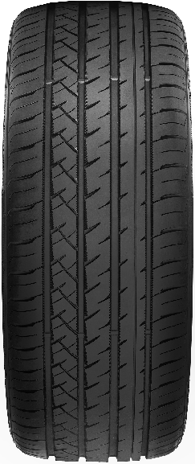 | UHP | 2EIL362F | THUNDERU09 | 195/45R16 | 84VXL | BSW
 | UHP | 2EIL064G | THUNDERU09 | 205/45R16 | 87WXL | BSW
 | UHP | 2EIL059G | THUNDERU09 | 205/50R16 | 91WXL | BSW
 | UHP | 2EIL359F | THUNDERU09 | 215/40ZR16 | 86WXL | BSW
 | UHP | 2EIL364F | THUNDERU09 | 215/45R16 | 90VXL | BSW
 | UHP | 2EIL366F | THUNDERU09 | 215/55ZR16 | 97WXL | BSW
 | UHP | 2EIL367F | THUNDERU09 | 225/50ZR16 | 96WXL | BSW
 | UHP | 2EIL363G | THUNDERU09 | 195/45ZR17 | 85WXL | BSW
 | UHP | 2EIL005G | THUNDERU09 | 205/40R17 | 84WXL | BSW
 | UHP | 2EIL009G | THUNDERU09 | 205/45R17 | 88WXL | BSW
 | UHP | 2EIL041G | THUNDERU09 | 205/50R17 | 93WXL | BSW
...
ILINK
Picture | Series | CODE | PATTERN | Size | LL&SR
 | UHP | 2EIL344F | THUNDERU09 | 275/35ZR19 | 100YXL | BSW
 | UHP | 2EIL334G | THUNDERU09 | 275/40ZR19 | 105WXL | BSW
 | UHP | 2EIL338F | THUNDERU09 | 285/45R19 | 111VXL | BSW
 | UHP | 2EIL358F | THUNDERU09 | 255/35ZR20 | 97WXL | BSW
 | UHP | 2EIL674F | THUNDERU09 | 275/30ZR20 | 97WXL | BSW
 | UHP | 2EIL675F | THUNDERU09 | 275/35ZR20 | 102WXL | BSW
 | UHP | 2EIL369F | THUNDERU09 | 265/45ZR21 | 108WXL | BSW
 | UHP | 2EIL370F | THUNDERU09 | 275/45ZR21 | 110WXL | BSW
 | UHP | 2EIL405G | THUNDERU09 | 295/35ZR21 | 107WXL | BSW
 | UHP | 2EIL368F | THUNDERU09 | 295/40ZR21 | 111WXL | BSW
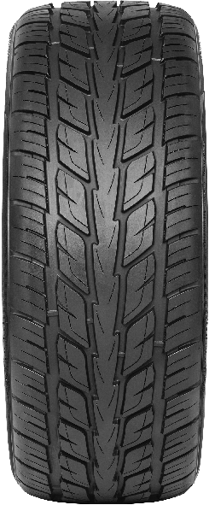 | UHP | 2EIL373F | SPEEDKING 07 | 255/50R20 | 109VXL | BSW
 | UHP | 2EIL374F | SPEEDKING 07 | 255/55R20 | 110VXL | BSW
 | UHP | 2EIL167G | SPEEDKING 07 | 265/50R20 | 111VXL | BSW
 | UHP | 2EIL094G | SPEEDKING 07 | 275/40ZR20 | 106WXL | BSW
 | UHP | 2EIL092G | SPEEDKING 07 | 275/45R20 | 110VXL | BSW
 | UHP | 2EIL091G | SPEEDKING 07 | 275/55R20 | 117VXL | BSW
 | UHP | 2EIL093G | SPEEDKING 07 | 275/60R20 | 119HXL | BSW
 | UHP | 2EIL155G | SPEEDKING 07 | 285/50R20 | 116VXL | BSW
 | UHP | 2EIL156G | SPEEDKING 07 | 295/45ZR20 | 114WXL | BSW
 | UHP | 2EIL699F | SPEEDKING 07 | 315/35ZR20 | 110WXL | BSW
 | UHP | 2EIL110G | SPEEDKING 07 | 265/35ZR22 | 102WXL | BSW
 | UHP | 2EIL201G | SPEEDKING 07 | 265/40R22 | 106VXL | BSW
 | UHP | 2EIL375F | SPEEDKING 07 | 275/40ZR22 | 107WXL | BSW
 | UHP | 2EIL205G | SPEEDKING 07 | 285/35ZR22 | 106WXL | BSW
 | UHP | 2EIL204G | SPEEDKING 07 | 285/40R22 | 110VXL | BSW
 | UHP | 2EIL376F | SPEEDKING 07 | 285/45R22 | 114VXL | BSW
 | UHP | 2EIL206G | SPEEDKING 07 | 295/30ZR22 | 103WXL | BSW
 | UHP | 2EIL207G | SPEEDKING 07 | 305/40R22 | 114VXL | BSW
 | UHP | 2EIL700F | SPEEDKING 07 | 305/45R22 | 118VXL | BSW
 | UHP | 2EIL224G | SPEEDKING 07 | 295/35ZR24 | 110WXL | BSW
 | UHP | 2EIL225G | SPEEDKING 07 | 305/35ZR24 | 112WXL | BSW
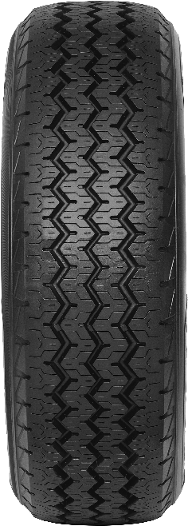 | VAN | 3EIL443G | L-MAX9 | 185R14C | 102/100R | BSW
 | VAN | 3EIL444G | L-MAX9 | 185R14C | 102/100R | WSW
 | VAN | 3EIL447G | L-MAX9 | 195R14C | 106/104R | BSW
 | VAN | 3EIL448G | L-MAX9 | 195R14C | 106/104R | WSW
 | VAN | 3EIL271G | L-MAX9 | 205R14C | 109/107R | BSW
 | VAN | 3EIL272G | L-MAX9 | 215R14C | 112/110R | BSW
 | VAN | 3EIL572F | L-MAX9 | 185R15C | 103/102r | BSW
 | VAN | 3EIL450G | L-MAX9 | 195R15C | 106/104R | WSW
 | VAN | 3EIL449G | L-MAX9 | 195R15C | 106/104R | BSW
 | VAN | 3EIL270G | L-MAX9 | 165/70R14C | 89/87R | BSW
 | VAN | 3EIL265G | L-MAX9 | 175/65R14C | 90/88R | BSW
...
ILINK
Picture | Series | CODE | PATTERN | Size | LL&SR
 | VAN | 3EIL451G | L-MAX9 | 205/65R16C | 107/105R | BSW
 | VAN | 3EIL533F | L-MAX9 | 205/75R16C | 110/108R | BSW
 | VAN | 3EIL534F | L-MAX9 | 215/60R16C | 103/101T | BSW
 | VAN | 3EIL266G | L-MAX9 | 215/65R16C | 109/107R | BSW
 | VAN | 3EIL575F | L-MAX9 | 215/70R16C | 108/106R | BSW
 | VAN | 3EIL655F | L-MAX9 | 215/75R16C | 116/114R | BSW
 | VAN | 3EIL267G | L-MAX9 | 225/65R16C | 112/110R | BSW
 | VAN | 3EIL087F | L-MAX9 | 225/75R16C | 116/114R | BSW
 | VAN | 3EIL268G | L-MAX9 | 235/65R16C | 115/113R | BSW
 | VAN | 3EIL088F | L-MAX9 | 215/60R17C | 109/107T | BSW
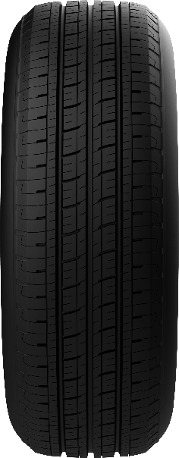 | VAN | 3EIL855F | SMARTTOUR E1 | 185R14C | 102/100R
 | VAN | 3EIL877F | SMARTTOUR E1 | 195R14C | 106/104R
 | VAN | 3EIL857F | SMARTTOUR E1 | 195R15C | 106/104R
 | VAN | 3EIL858F | SMARTTOUR E1 | 195/70R15C | 104/102R
 | VAN | 3EIL859F | SMARTTOUR E1 | 205/65R15C | 102/100R
 | VAN | 3EIL860F | SMARTTOUR E1 | 205/70R15C | 106/104R
 | VAN | 3EIL861F | SMARTTOUR E1 | 215/65R15C | 104/102R
 | VAN | 3EIL862F | SMARTTOUR E1 | 215/70R15C | 109/107R
 | VAN | 3EIL863F | SMARTTOUR E1 | 225/70R15C | 112/110R
 | VAN | 3EIL864F | SMARTTOUR E1 | 185/75R16C | 104/102R
 | VAN | 3EIL865F | SMARTTOUR E1 | 195/60R16C | 99/97T
...
ILINK
Picture | Series | CODE | PATTERN | Size | LL&SR
 | A/S | 2EIL428F | MULTIMATCH A/S | 205/65R15 | 94V | BSW(PCR)
 | A/S | 2EIL644F | MULTIMATCH A/S | 215/65R15 | 96H | BSW(PCR)
 | A/S | 2EIL453F | MULTIMATCH A/S | 195/45R16 | 84VXL | BSW(PCR)
 | A/S | 2EIL645F | MULTIMATCH A/S | 195/50R16 | 88VXL | BSW(PCR)
 | A/S | 2EIL440F | MULTIMATCH A/S | 195/55R16 | 91VXL | BSW(PCR)
 | A/S | 2EIL853F | MULTIMATCH A/S | 195/60R16 | 89H | BSW(PCR)
 | A/S | 2EIL646F | MULTIMATCH A/S | 205/45ZR16 | 87WXL | BSW(PCR)
 | A/S | 2EIL854F | MULTIMATCH A/S | 205/50ZR16 | 91WXL | BSW(PCR)
 | A/S | 2EIL442F | MULTIMATCH A/S | 205/55R16 | 94VXL | BSW(PCR)
 | A/S | 2EIL434F | MULTIMATCH A/S | 205/60R16 | 96VXL | BSW(PCR)
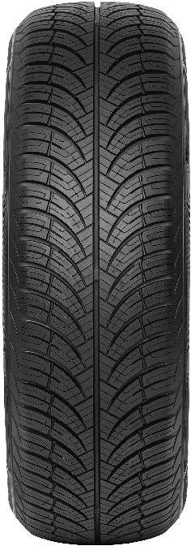
 | A/S | 2EIL647F | MULTIMATCH A/S | 215/45R16 | 90VXL | BSW(PCR)
 | A/S | 2EIL443F | MULTIMATCH A/S | 215/55R16 | 97VXL | BSW(PCR)
 | A/S | 2EIL435F | MULTIMATCH A/S | 215/60R16 | 99HXL | BSW(PCR)
 | A/S | 3EIL370F | MULTIMATCH A/S | 215/70R16 | 100H | BSW(PCR)
 | A/S | 2EIL648F | MULTIMATCH A/S | 215/65R16 | 102HXL | BSW(PCR)
 | A/S | 2EIL649F | MULTIMATCH A/S | 225/55ZR16 | 99WXL | BSW(PCR)
 | A/S | 2EIL855F | MULTIMATCH A/S | 225/60R16 | 98H | BSW(PCR)
 | A/S | 2EIL856F | MULTIMATCH A/S | 235/60R16 | 100H | BSW(PCR)
 | A/S | 2EIL857F | MULTIMATCH A/S | 205/40ZR17 | 84WXL | BSW(PCR)
 | A/S | 2EIL650F | MULTIMATCH A/S | 205/45ZR17 | 88WXL | BSW(PCR)
 | A/S | 2EIL449F | MULTIMATCH A/S | 205/50ZR17 | 93WXL | BSW(PCR)
 | A/S | 2EIL444F | MULTIMATCH A/S | 205/55ZR17 | 95WXL | BSW(PCR)
 | A/S | 2EIL858F | MULTIMATCH A/S | 215/40ZR17 | 87WXL | BSW(PCR)
 | A/S | 2EIL651F | MULTIMATCH A/S | 215/45ZR17 | 91WXL | BSW(PCR)
 | A/S | 2EIL450F | MULTIMATCH A/S | 215/50ZR17 | 95WXL | BSW(PCR)
 | A/S | 2EIL445F | MULTIMATCH A/S | 215/55ZR17 | 98WXL | BSW(PCR)
 | A/S | 2EIL436F | MULTIMATCH A/S | 215/60R17 | 96H | BSW(PCR)
 | A/S | 2EIL859F | MULTIMATCH A/S | 215/65R17 | 99T | BSW(PCR)
 | A/S | 2EIL454F | MULTIMATCH A/S | 225/45ZR17 | 94WXL | BSW(PCR)
 | A/S | 2EIL451F | MULTIMATCH A/S | 225/50ZR17 | 98WXL | BSW(PCR)
 | A/S | 2EIL652F | MULTIMATCH A/S | 225/55ZR17 | 101WXL | BSW(PCR)
 | A/S | 2EIL653F | MULTIMATCH A/S | 225/60R17 | 99H | BSW(PCR)
 | A/S | 2EIL429F | MULTIMATCH A/S | 225/65R17 | 106HXL | BSW(PCR)
 | A/S | 2EIL455F | MULTIMATCH A/S | 235/45ZR17 | 97WXL | BSW(PCR)
 | A/S | 2EIL654F | MULTIMATCH A/S | 235/55ZR17 | 103WXL | BSW(PCR)
 | A/S | 2EIL655T | MULTIMATCH A/S | 235/65R17 | 108HXL | BSW(PCR)
 | A/S | 2EIL860F | MULTIMATCH A/S | 245/45ZR17 | 99WXL | BSW(PCR)
 | A/S | 2EIL883F | MULTIMATCH A/S | 255/60R17 | 110HXL | BSW(PCR)
 | A/S | 2EIL861F | MULTIMATCH A/S | 215/55R18 | 99VXL | BSW(PCR)
 | A/S | 2EIL456F | MULTIMATCH A/S | 225/40ZR18 | 92WXL | BSW(PCR)
 | A/S | 2EIL656F | MULTIMATCH A/S | 225/45ZR18 | 95WXL | BSW(PCR)
...
ILINK
Picture | Series | CODE | PATTERN | Size | LL&SR
 | A/S | 2EIL877F | MULTIMATCH A/S | 255/40ZR19 | 100WXL | BSW(PCR)
 | A/S | 2EIL886F | MULTIMATCH A/S | 285/45R19 | 111VXL | BSW(PCR)
 | A/S | 2EIL878F | MULTIMATCH A/S | 195/55R20 | 91V | BSW(PCR)
 | A/S | 2EIL887F | MULTIMATCH A/S | 245/35ZR20 | 95WXL | BSW(PCR)
 | A/S | 2EIL879F | MULTIMATCH A/S | 245/40ZR20 | 99WXL | BSW(PCR)
 | A/S | 2EIL880F | MULTIMATCH A/S | 255/35ZR20 | 97WXL | BSW(PCR)
 | A/S | 2EIL881F | MULTIMATCH A/S | 255/40ZR20 | 101WXL | BSW(PCR)
 | A/S | 2EIL888F | MULTIMATCH A/S | 255/45ZR20 | 105WXL | BSW(PCR)
 | A/S | 2EIL889F | MULTIMATCH A/S | 265/45R20 | 108VXL | BSW(PCR)
 | A/S | 2EIL882F | MULTIMATCH A/S | 315/35ZR20 | 110WXL | BSW(PCR)
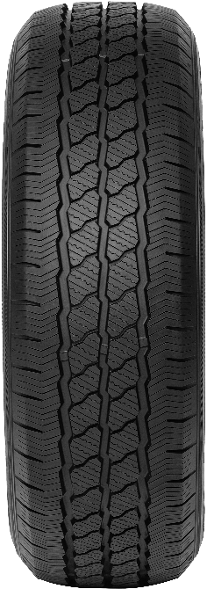 | A/S | 3EIL398F | MULTIMILE A/S | 175/65R14C | 90/88T | BSW(VAN)
 | A/S | 3EIL404F | MULTIMILE A/S | 175/70R14C | 95/93T | BSW(VAN)
 | A/S | 3EIL405F | MULTIMILE A/S | 195/70R15C | 104/102R | BSW(VAN)
 | A/S | 3EIL406F | MULTIMILE A/S | 205/70R15C | 106/104R | BSW(VAN)
 | A/S | 3EIL407F | MULTIMILE A/S | 215/70R15C | 109/107R | BSW(VAN)
 | A/S | 3EIL408F | MULTIMILE A/S | 225/70R15C | 112/110R | BSW(VAN)
 | A/S | 3EIL399F | MULTIMILE A/S | 185/75R16C | 104/102R | BSW(VAN)
 | A/S | 3EIL413F | MULTIMILE A/S | 195/60R16C | 99/97H | BSW(VAN)
 | A/S | 3EIL409F | MULTIMILE A/S | 195/65R16C | 104/102T | BSW(VAN)
 | A/S | 3EIL400F | MULTIMILE A/S | 195/75R16C | 107/105R | BSW(VAN)
 | A/S | 3EIL410F | MULTIMILE A/S | 205/65R16C | 107/105T | BSW(VAN)
 | A/S | 3EIL401F | MULTIMILE A/S | 205/75R16C | 113/111R | BSW(VAN)
 | A/S | 3EIL414F | MULTIMILE A/S | 215/60R16C | 103/101T | BSW(VAN)
 | A/S | 3EIL411F | MULTIMILE A/S | 215/65R16C | 109/107T | BSW(VAN)
 | A/S | 3EIL402F | MULTIMILE A/S | 215/75R16C | 113/111R | BSW(VAN)
 | A/S | 3EIL412F | MULTIMILE A/S | 225/65R16C | 112/110R | BSW(VAN)
 | A/S | 3EIL403G | MULTIMILE A/S | 225/75R16C | 121/120R | BSW(VAN)
 | A/S | 3EIL386F | MULTIMILE A/S | 235/65R16C | 115/113R | BSW(VAN)
 | A/S | 3EIL415F | MULTIMILE A/S | 215/60R17C | 109/107T | BSW(VAN)
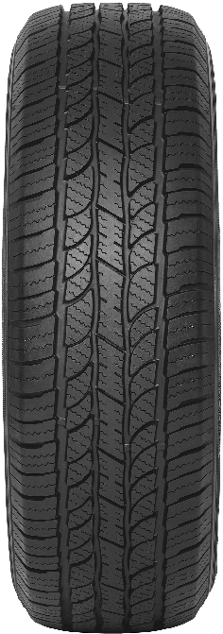 | HT | 2EIL174T | POWERCITY 77 | 215/75R15 | 100H | BSW
 | HT | 2EIL187G | POWERCITY 77 | 225/75R15 | 102H | BSW
 | HT | 2EIL199T | POWERCITY 77 | 235/75R15 | 105H | BSW
 | HT | 2EIL303F | POWERCITY 77 | 265/70R15 | 112T | BSW
 | HT | 2EIL190G | POWERCITY 77 | 215/65R16 | 102HXL | BSW
 | HT | 2EIL173G | POWERCITY 77 | 215/70R16 | 100H | BSW
 | HT | 2EIL195G | POWERCITY 77 | 225/70R16 | 103H | BSW
 | HT | 2EIL186G | POWERCITY 77 | 225/75R16 | 104T | BSW
 | HT | 2EIL170G | POWERCITY 77 | 235/70R16 | 106H | BSW
 | HT | 2EIL181G | POWERCITY 77 | 245/70R16 | 111HXL | BSW
 | HT | 2EIL172G | POWERCITY 77 | 255/70R16 | 111H | BSW
...
ILINK
Picture | Series | CODE | PATTERN | Size | LL&SR
 | HT | 2EIL168G | POWERCITY 77 | 235/70R17 | 107H | BSW
 | HT | 2EIL197G | POWERCITY 77 | 245/65R17 | 111HXL | BSW
 | HT | 2EIL200G | POWERCITY 77 | 265/65R17 | 112H | BSW
 | HT | 6EIL364G | POWERCITY 77 | 265/70R17 | 115H | BSW
 | HT | 2EIL176G | POWERCITY 77 | 235/60R18 | 107HXL | BSW
 | HT | 2EIL191G | POWERCITY 77 | 245/60R18 | 105H | BSW
 | HT | 2EIL241G | POWERCITY 77 | 255/60R18 | 112HXL | BSW
 | HT | 2EIL185G | POWERCITY 77 | 265/60R18 | 114HXL | BSW
 | HT | 6EIL365G | POWERCITY 77 | 275/65R18 | 116H | BSW
 | HT | 2EIL193G | POWERCITY 77 | 255/55R19 | 111VXL | BSW
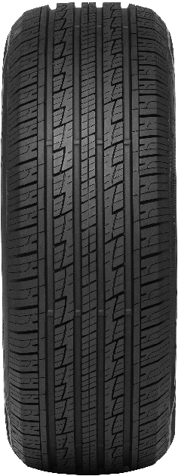 | HT | 3EIL543F | POWERCITY 79 | 215/65R16 | 98H | BSW
 | HT | 3EIL536F | POWERCITY 79 | 215/70R16 | 100H | BSW
 | HT | 3EIL537F | POWERCITY 79 | 225/70R16 | 107HXL | BSW
 | HT | 2EIL597F | POWERCITY 79 | 235/60R16 | 100H | BSW
 | HT | 3EIL538F | POWERCITY 79 | 235/70R16 | 106H | BSW
 | HT | 3EIL540F | POWERCITY 79 | 245/70R16 | 111HXL | BSW
 | HT | 3EIL565F | POWERCITY 79 | 255/65R16 | 109H | BSW
 | HT | 3EIL541F | POWERCITY 79 | 255/70R16 | 111T | BSW
 | HT | 3EIL852F | POWERCITY 79 | 265/70R16 | 112T | BSW
 | HT | 6EIL357F | POWERCITY 79 | 275/70R16 | 114T | BSW
 | HT | 2EIL598F | POWERCITY 79 | 215/60R17 | 96H | BSW
...
ILINK
Picture | Series | CODE | PATTERN | Size | LL&SR
 | HT | 2EIL606F | POWERCITY 79 | 265/60R18 | 110H | BSW
 | HT | 6EIL360F | POWERCITY 79 | 265/70R18 | 116T | BSW
 | HT | 2EIL014F | POWERCITY 79 | 275/60R18 | 117HXL | BSW
 | HT | 2EIL607F | POWERCITY 79 | 285/60R18 | 116H | BSW
 | HT | 6EIL140F | POWERCITY 79 | 235/60R19 | 107HXL | BSW
 | HT | 2EIL678F | POWERCITY 79 | 235/65R19 | 109HXL | BSW
 | HT | 2EIL610F | POWERCITY 79 | 245/55R19 | 107VXL | BSW
 | HT | 2EIL612F | POWERCITY 79 | 255/50R19 | 107VXL | BSW
 | HT | 2EIL611F | POWERCITY 79 | 255/55R19 | 111VXL | BSW
 | HT | 2EIL679F | POWERCITY 79 | 285/50R20 | 116VXL | BSW
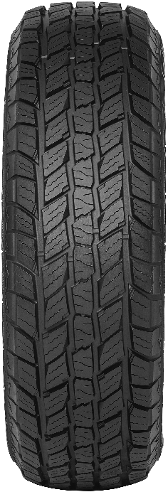 | AT | 2EIL004G | TERRAMAX LSR1 A/T | 235/75R15 | 109SXL | BSW
 | AT | 2EIL015G | TERRAMAX LSR1 A/T | 235/70R16 | 106T | BSW
 | AT | 2EIL053G | TERRAMAX LSR1 A/T | 245/70R16 | 107T | BSW
 | AT | 2EIL065G | TERRAMAX LSR1 A/T | 265/70R16 | 112T | BSW
 | AT | 2EIL008G | TERRAMAX LSR1 A/T | 235/65R17 | 104T | BSW
 | AT | 2EIL052G | TERRAMAX LSR1 A/T | 245/65R17 | 107S | BSW
 | AT | 2EIL054G | TERRAMAX LSR1 A/T | 265/70R17 | 115S | BSW
 | AT | 2EIL022G | TERRAMAX LSR1 A/T | 31X10.50R15LT | 109S | BSW up to Q
 | AT | 2EIL086G | TERRAMAX LSR1 A/T | LT225/75R16 | 115/112Q | BSW
 | AT | 2EIL085G | TERRAMAX LSR1 A/T | LT235/85R16 | 120/116Q | BSW
 | AT | 2EIL087G | TERRAMAX LSR1 A/T | LT245/75R16 | 120/116Q | BSW
 | AT | 2EIL024G | TERRAMAX LSR1 A/T | LT265/70R17 | 121/118R | BSW
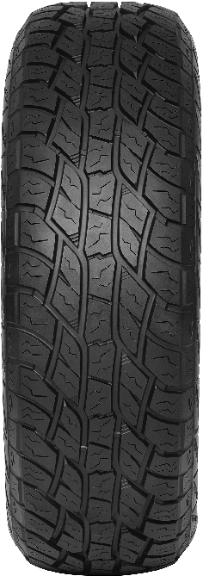 | AT | 2EIL163G | TERRAMAX LSR2 A/T | 215/65R16 | 98T | BSW
 | AT | 2EIL165G | TERRAMAX LSR2 A/T | 225/70R16 | 103T | BSW
 | AT | 2EIL459G | TERRAMAX LSR2 A/T | 245/75R16 W | 111T | RWL
 | AT | 2EIL460G | TERRAMAX LSR2 A/T | 255/70R16 W | 111T | RWL
 | AT | 6EIL370G | TERRAMAX LSR2 A/T | 265/70R16 | 112T | BSW
 | AT | 2EIL164G | TERRAMAX LSR2 A/T | 215/65R17 | 99T | BSW
 | AT | 2EIL462G | TERRAMAX LSR2 A/T | 225/60R17 | 99H | BSW
 | AT | 6EIL369G | TERRAMAX LSR2 A/T | 265/65R17 | 112T | BSW
 | AT | 6EIL371G | TERRAMAX LSR2 A/T | 265/65R17 W | 112T | RWL
 | AT | 6EIL368G | TERRAMAX LSR2 A/T | 265/70R17 | 115S | BSW
 | AT | 6EIL373F | TERRAMAX LSR2 A/T | 275/65R17 W | 115T | RWL
...
ILINK
Picture | Series | CODE | PATTERN | Size | LL&SR
 | AT | 2EIL466F | TERRAMAX LSR2 A/T | LT235/75R15 W | 104/101S | RWL
 | AT | 3EIL580F | TERRAMAX LSR2 A/T | LT215/85R16 W | 115/112Q | RWL
 | AT | 2EIL467F | TERRAMAX LSR2 A/T | LT245/70R16 W | 113/110S | RWL
 | AT | 2EIL468F | TERRAMAX LSR2 A/T | LT265/70R16 W | 121/118S | RWL
 | AT | 3EIL581F | TERRAMAX LSR2 A/T | LT245/65R17 W | 111/108R | RWL
 | AT | 2EIL470F | TERRAMAX LSR2 A/T | LT245/70R17 W | 119/116S | RWL
 | AT | 2EIL469F | TERRAMAX LSR2 A/T | LT245/75R17 W | 121/118S | RWL
 | AT | 2EIL107G | TERRAMAX LSR2 A/T | LT285/70R17 | 121/118Q | BSW
 | AT | 2EIL615G | TERRAMAX LSR2 A/T | LT285/70R17 W | 121/118Q | RWL
 | AT | 2EIL464G | TERRAMAX LSR2 A/T | 31X10.50R15LT W | 109S | RWL
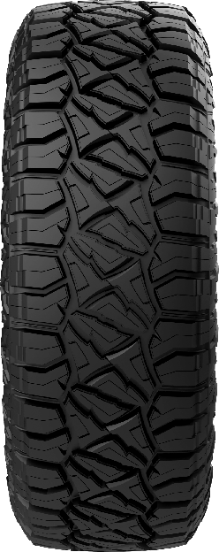 | RT | 6EIL154J | PENTERRA R/T | 235/70R16 | 109QXL | RWL
 | RT | 6EIL151J | PENTERRA R/T | 235/75R15 | 109QXL | RWL
 | RT | 6EIL158J | PENTERRA R/T | 245/75R16 | 111Q | RWL
 | RT | 6EIL155J | PENTERRA R/T | 255/70R16 | 111Q | RWL
 | RT | 6EIL172J | PENTERRA R/T | 265/50R20 | 111QXL | RWL
 | RT | 6EIL166J | PENTERRA R/T | 265/60R18 | 114QXL | RWL
 | RT | 6EIL161J | PENTERRA R/T | 265/65R17 | 116QXL | RWL
 | RT | 6EIL167J | PENTERRA R/T | 265/65R18 | 116QXL | RWL
 | RT | 6EIL156J | PENTERRA R/T | 265/70R16 | 116QXL | RWL
 | RT | 6EIL164J | PENTERRA R/T | 265/70R17 | 115Q | RWL
 | RT | 6EIL173J | PENTERRA R/T | 275/60R20 | 116QXL | RWL
...
ILINK
Picture | Series | CODE | PATTERN | Size | LL&SR
 | RT | 6EIL170J | PENTERRA R/T | 35X12.50R18LT | 118Q | RWL
 | RT | 6EIL175J | PENTERRA R/T | 35X12.50R20LT | 121Q | RWL
 | RT | 6EIL179J | PENTERRA R/T | 35X12.50R22LT | 117Q | RWL
 | RT | 6EIL157J | PENTERRA R/T | LT245/75R16 | 120/116Q | RWL
 | RT | 6EIL163J | PENTERRA R/T | LT265/70R17 | 118/115Q | RWL
 | RT | 6EIL159J | PENTERRA R/T | LT265/75R16 | 119/116Q | RWL
 | RT | 6EIL176J | PENTERRA R/T | LT285/55R20 | 117/114Q | RWL
 | RT | 6EIL171J | PENTERRA R/T | LT285/65R18 | 121/118Q | RWL
 | RT | 6EIL165J | PENTERRA R/T | LT285/70R17 | 116/113Q | RWL
 | RT | 6EIL160J | PENTERRA R/T | LT285/75R16 | 116/113Q | RWL
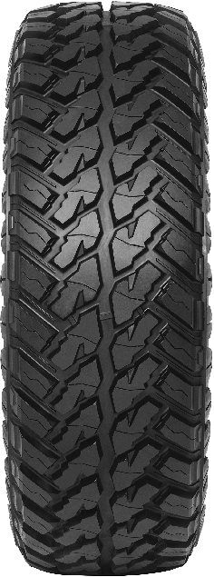 | MT | 2EIL109U | WILDWOLFM/T | 31X10.50R15LT | 109Q | BSW
 | MT | 2EIL141U | WILDWOLFM/T | 32X11.50R15LT | 113Q | BSW
 | MT | 2EIL497J | WILDWOLFM/T | 33X12.50R15LT | 108Q | BSW
 | MT | 2EIL124U | WILDWOLFM/T | 33X12.50R17LT | 120Q | BSW
 | MT | 2EIL111U | WILDWOLFM/T | LT215/75R15 | 100/97Q | BSW
 | MT | 2EIL113U | WILDWOLFM/T | LT235/75R15 | 104/101Q | BSW
 | MT | 2EIL114U | WILDWOLFM/T | LT215/85R16 | 115/112Q | BSW
 | MT | 2EIL115U | WILDWOLFM/T | LT225/75R16 | 115/112N | BSW UP TO Q
 | MT | 2EIL112U | WILDWOLFM/T | LT235/85R16 | 120/116Q | BSW
 | MT | 2EIL116U | WILDWOLFM/T | LT245/75R16 | 120/116N | BSW UP TO Q
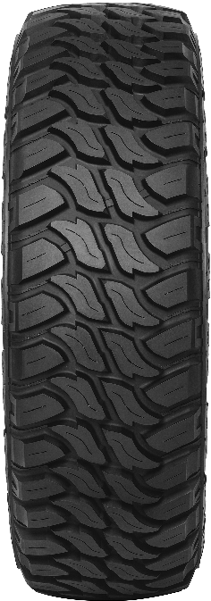 | MT | 2EIL473U | TOPFORCE M/T | LT235/75R15 W | 104/101Q | RWL
 | MT | 2EIL472U | TOPFORCE M/T | LT235/70R16 W | 110/107Q | RWL
 | MT | 2EIL474U | TOPFORCE M/T | LT235/85R16 W | 120/116Q | RWL
 | MT | 2EIL475U | TOPFORCE M/T | LT245/70R16 W | 118/115Q | RWL
 | MT | 2EIL477U | TOPFORCE M/T | LT265/75R16 W | 119/116Q | RWL
 | MT | 2EIL479U | TOPFORCE M/T | LT285/75R16 W | 116/113Q | RWL
 | MT | 3EIL117J | TOPFORCE M/T | LT265/65R17 W | 120/117Q | RWL
 | MT | 2EIL476U | TOPFORCE M/T | LT265/70R17 W | 121/118Q | RWL
 | MT | 2EIL478U | TOPFORCE M/T | LT285/70R17 W | 121/118Q | RWL
 | MT | 2EIL480U | TOPFORCE M/T | 31X10.50R15LT W | 109Q | RWL
 | MT | 2EIL481U | TOPFORCE M/T | 35X12.50R15LT W | 113Q | RWL
...

